Elast - 1
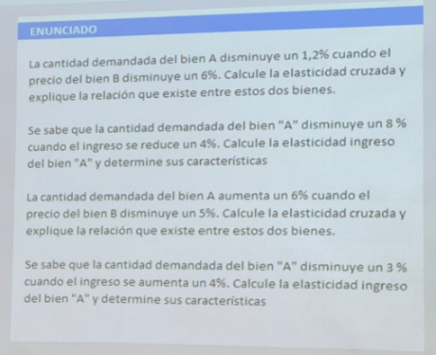
 |  |  |  |  | Existen 3 tipos de elasticidades:
 |  |  |  |  | Elasticidad Precio de la Demanda: Relaciona como se ve afectado la demanda de un bien cuando su valor se modifica, usualmente nos sirve para identificar si es un bien elástico (es decir que por mas que el precio cambie lo tengo que seguir comprando si o si, como los medicamentos) o si es un bien inelástico (Si me cambian mucho el precio lo dejo de comprar o me cuido en su uso, por ejemplo si la luz sube mucho tratamos de gastar menos entonces no se consume).

 |  |  |  |  | Elasticidad Precio Cruzada de la Demanda: Establece la relación entre la demanda de un bien A y el precio de un bien B. Si el resultado de la relacion es positivo se dice que estos dos bienes son sustitutivos, es decir, uno suplanta al otro en su finalidad. Por otro lado, si el resultado de la relación es negativo se dice que estos dos bienes son complementarios, es decir, ambos bienes se suelen utilizar en conjunto.

 |  |  |  |  | Elasticidad Ingreso de la Demanda: Establece una relación entre un bien y el poder adquisitivo de las personas que lo demandan. Si el resultado de la relación es negativo se dice que este bien es inferior, es decir, la calidad o posición del bien es inferior a otros bienes del mismo rubro, por lo que si el poder adquisitvo de las personas aumenta tienden a reemplazarlo por bienes de mejor calidad. Por otro lado, si el resultado de la relación es positivo pero menor que 1 se dice que el bien es normal necesario, es decir, cuando el poder adquisitivo de las personas aumenta deciden comprar un poco más del mismo bien (El ingreso aumenta pero el consumo aumenta menos que lo que aumentó el ingreso), sin embargo, si el resultado de la relación es mayor a 1 se dice que el bien es normal de lujo, es decir, las personas deciden demandar este bien solo cuando su ingreso aumenta de tal manera que pueden cubrir todas sus necesidades básicas.

1)

Como existen dos bienes diferentes, A y B, ya sabemos que tenemos que calcular la elasticidad precio cruzada (aunque el propio ejercicio lo dice), la fórmula es ======>

Si nos dan ambos números en porcentaje podemos dividirlos tal cual (en este caso 1.2/6 da lo mismo que hacer 0,012/0,06)

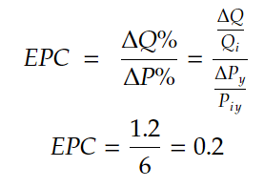

 |  |  | Porcentaje | Número
 | Cambio en Demanda de A |  | -1.20% | -0.012
 | Cambio en el Precio de B |  | -6% | -0.06

 | Elasticidad |  | 20.00% | 0.2

 |  | Como podemos ver en el cuadro, los Bienes A y B son sustitutivos entre sí y tiene lógica, porque el disminuir el precio de B la gente pasa a preferir consumir ese bien que ahora es mas barato, por lo que la gente deja de comprar A para comprar B

 |  | Un ejemplo de este caso es suponer que el bien A es Manaos y el bien B es Coca-Cola, si el precio de la Coca-Cola baja y es similar al de Manaos la gente va a preferir tomar Coca-Cola por un precio similar

B)

 | En este caso sabemos que es elasticidad de ingreso porque nos hablan de ingreso de las personas y no del propio precio del bien A
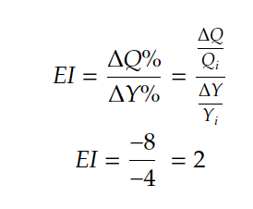

 |  |  | Porcentaje | Número
 | Cambio en Demanda de A |  | -8% | -0.080
 | Cambio en el ingreso |  | -4% | -0.04

 | Elasticidad |  | 200.00% | 2

 | Como vemos es un bien de Lujo y el resultado tiene sentido ya que apenas varía un poco el ingreso (-4%) mucha gente deja de consumirlo (-8%) lo que significa que realmente ese bien no es vital para el día a día sino mas bien una comodidad y que puede abandonarse sin afectar tanto el estilo de vida

C)

 | Al igual que en el punto A, sabemos que es cruzada porque nos dan dos bienes distintos (además de que el ej lo dice obviamente)

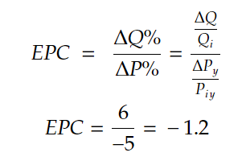
 |  |  | Porcentaje | Número
 | Cambio en Demanda de A |  | 6.00% | 0.060
 | Cambio en el Precio de B |  | -5% | -0.05

 | Elasticidad |  | -120.00% | -1.2

 | En este caso nos da un valor negativo, lo cual quiere decir que van a ser complementarios, cuando el precio de un bien baja es mas fácil adquirirlo, por lo cual bienes que combinan con él son adquiridos en mayor proporción para hacer la combinación, por ejemplo si el precio de los autos baja y mas gente puede comprarse un auto el consumo de combustible aumenta.

D)

 | En este caso sabemos que es elasticidad de ingreso porque nos hablan de ingreso de las personas y no del propio precio del bien A

 |  |  | Porcentaje | Número
 | Cambio en Demanda de A |  | -3% | -0.030
 | Cambio en el Ingreso |  | 4% | 0.04

 | Elasticidad |  | -75.00% | -0.75

 | En este caso vemos que se trata de un bien Inferior, es decir, probablemente una segunda marca o lo más básico de un sector, por esto apenas mejora un poco el poder adquisitivo de las personas lo abandonan para consumir algo de mejor calidad. Por ejemplo el arroz o los fideos son 2 de los alimentos más baratos, entonces cuando se tiene un poco mas de dinero se busca una alimentación mas diversa y por eso se consumen menos.

Elast - 2
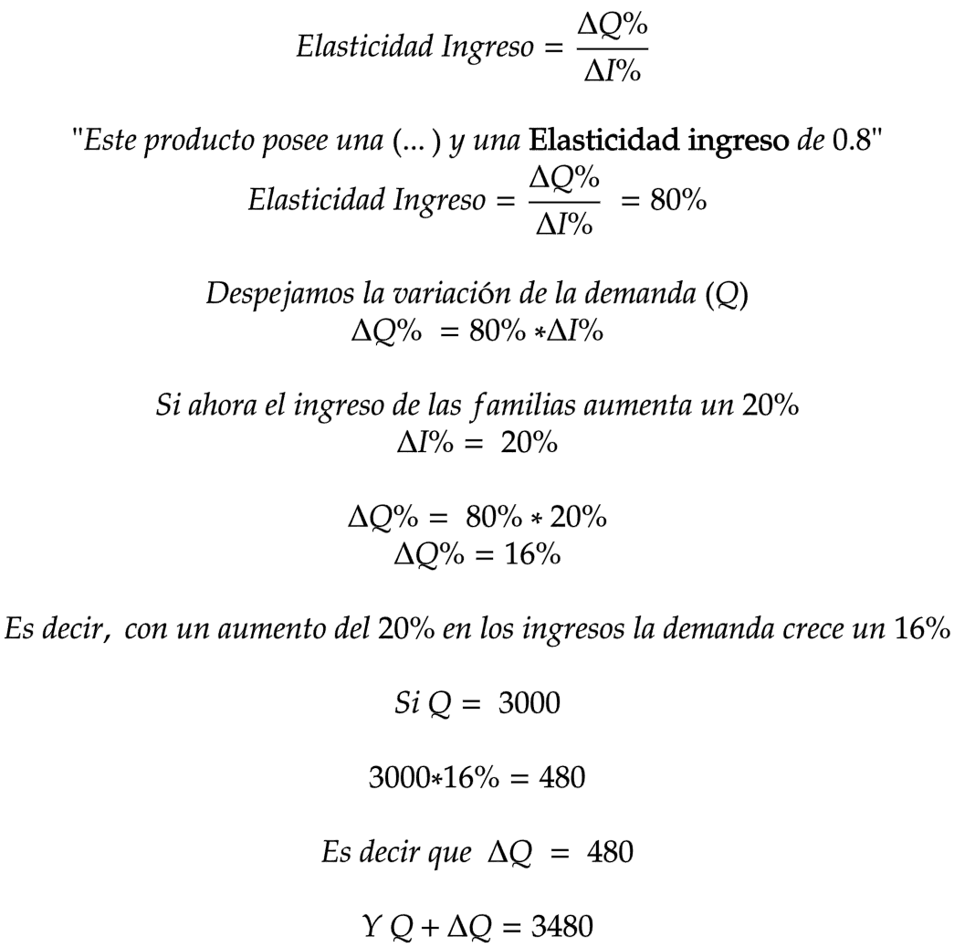
 | •ENUNCIADO
 | Su empresa produce y vende un producto llamado "A", a un precio de $57. Este producto posee una Elasticidad precio de 1,2 y una Elasticidad ingreso de
 | 0,8. Su empresa se desarrolla en un contexto para el cual se estima el siguiente escenario para el año próximo:
 | El ingreso promedio por familia (de 10.000 $/mes actualmente) aumentará el 20%.
 | Si actualmente, antes del aumento, su empresa vende 3.000 unidades del Producto "A", indique cual será la nueva cantidad vendida.

Nueva Cantidad Vendida

 | Existen dos formas de resolverlo:
 | Método 1: |  | Método 2:

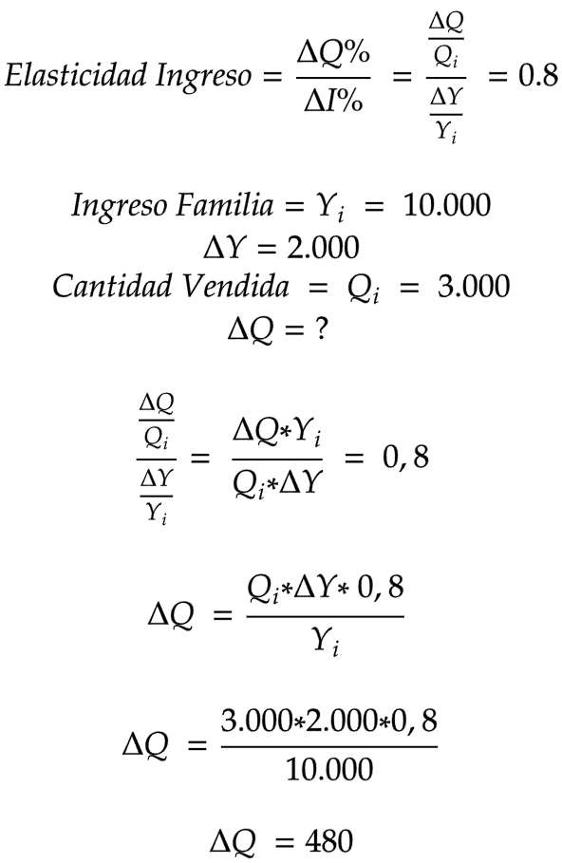
 | Elasticidad precio demanda | 1.2
 | Elasticidad Ingreso | 0.8

 | Ingreso | 10000
 | Delta Ingreso (en porcentaje) | 0.2
 | Q | 3000
 | delta Q | 480
 | Q+delta Q | 3480

Elast - 3
 | En su fabrica de tornillos, usted produce y vende 3.000 unidades mensuales a un costo de $5 cada una. La elasticidad
 | precio de la demanda de los tornillos, es igual a uno y la elasticidad ingreso, es igual a dos. Actualmente, su planta de
 | producción se encuentra funcionando con una capacidad ociosa del 25%. Cual deberia ser el precio de los tornillos, para
 | que usted lleve su planta al maximo de produccion posible. Deduzca la funcion de demanda.
 | Q=F(Pa)=a-bx

 | El ejercicio nos dice que nuestra planta produciendo 3000 unidades no está funcionando a máxima capacidad y nos pide encontrar a que valor se tienen que vender los tornillos para que valga la pena estar a 100% de capacidad de producción

 |  | Si | 3000 | es | 75%
 | EP = 1 |  | X | es | 100%
 | EI = 2 |  | 4000
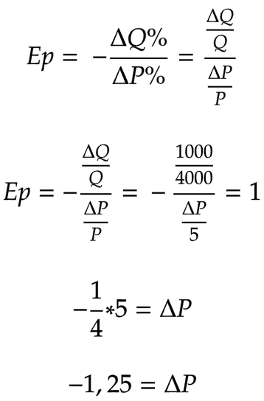
 |  |  | Capacidad máxima de producción de la planta
 | ΔQ = Qfinal - Qincial = 4000 - 3000 = 1000

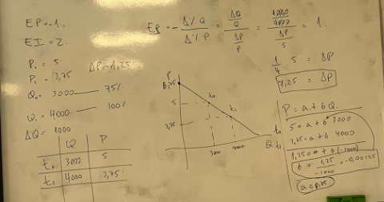

 |  |  |  |  |  | Debido a la elasticidad, si Q aumenta el precio debería variar -1,25 para esa producción

 |  |  |  |  |  | Si el precio inicial era 5 y la variación es -1,25 significa que 3,75 es el precio que nos lleva a 100% de capacidad

Deducción de la función de demanda

La función de demanda es una ecuación lineal
4000 | 0.5
5000 | 0.375

Elast - 4
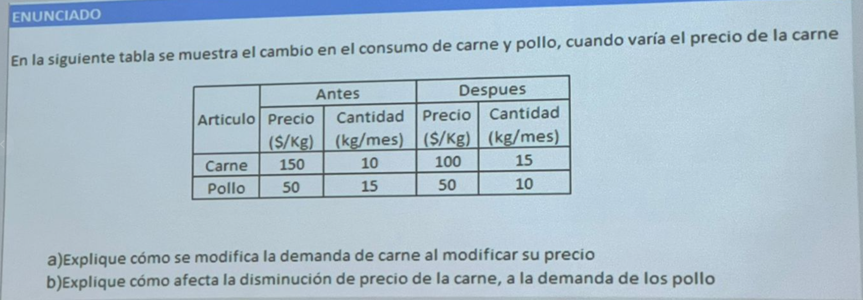

 | Carne
10 | 150
15 | 100

5
10 | = | 50% | = | -1.5 | Elástica
-50 |  | -33%
150
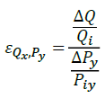
Pollo
 | Pollo |  | Pollo |  | Pollo |  | Pollo |  | Pollo |  | Pollo |  | Pollo |  | Pollo |  | Pollo
10 | 50 | 15 | 50 | 15 | 50 | 10 | 50 | 15 | 50 | 15 | 50 | 10 | 50 | 15 | 50 | 15 | 50
25 | 2 | 30 | 2 | 10 | 50 | 25 | 2 | 30 | 2 | 10 | 50 | 25 | 2 | 30 | 2 | 10 | 50
-5
15 | = | -33% | = | 1 | Sustitutos
-50 |  | -33%
150

Elast - Arco
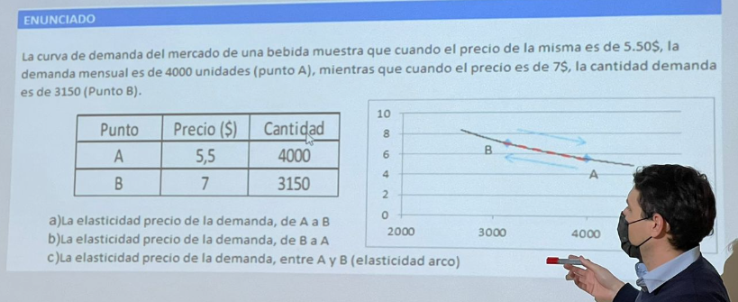

A)

 | Punto | Precio | Cantidad |  | Si | 4000 | 100%
 | A | 5.5 | 4000 |  |  | 3150 | 0.7875
 | B | 7 | 3150 |  |  |  | -21%

 |  |  |  |  | Si | 5.5 | 100%
 |  |  |  |  |  | 7 | 1.2727272727
 |  |  |  |  |  |  | 27%

 |  |  |  |  | Elasticidad Precio | 0.8

B)

 | Punto | Precio | Cantidad
 | A | 5.5 | 4000 |  | Si | 3150 | 100%
 | B | 7 | 3150 |  |  | 4000 | 1.2698412698 | 0.26984126984
 |  |  |  |  |  |  | 27%

 |  |  |  |  | Si | 7 | 100% | -0.21428571429
 |  |  |  |  |  | 5.5 | 0.78571428571
 |  |  |  |  |  |  | -21%

 |  |  |  |  | Elasticidad Precio | 1.3

C)

 | Punto | Precio | Cantidad
 | A | 5.5 | 4000
 | B | 7 | 3150
 | Deltas | 1.5 | -850

 |  |  | Elasticidad Arco | 1

Elast - Cruzada
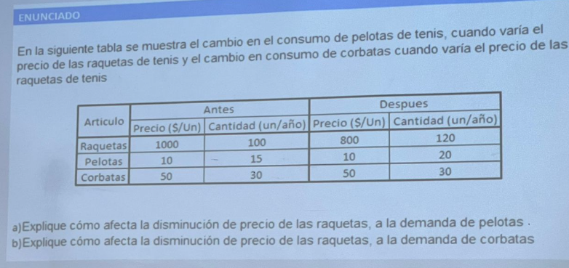
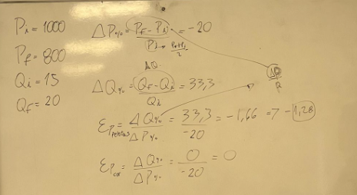

A)

 | Raquetas |  |  | Pelotas |  | Se recomienda usar Elasticidad Arco
 | 1000 | 100% |  | 15 | 100%
 | 800 | x |  | 20 | x
 |  | 0.8 |  |  | 1.3333333333
 | Variación | -0.2 |  | Variación | 0.33333333333

 | Elasticidad Cruzada |  | -1.6666666667

B)

 | Raquetas |  |  | Corbatas
 | 1000 | 100% |  | 30 | 100% | Se recomienda usar Elasticidad Arco
 | 800 | x |  | 30 | x
 |  | 0.8 |  |  | 1
 | Variación | -0.2 |  | Variación | 0

 | Elasticidad Cruzada |  | 0

Elast - 6
Un teatro tiene la siguiente la siguiente función de demanda respecto al precio:

 | Precio | Cantidad Entradas Vendidas
 | $ 45.00 | 100
 | $ 40.00 | 200
 | $ 30.00 | 400
 | $ 25.00 | 500
 | $ 20.00 | 600
 | $ 10.00 | 800
 | $ 5.00 | 900
 | $ 2.00 | 950
 | $ - | 1000

Se le solicita:

a) Calcular la elasticad precio en cada precio cuando este disminuye.
b) Graficar
d) ¿Cuál es el precio que maximiza los ingresos para el teatro? Corroborar numéricamente.

 | Solución
 | 45
 | 40
 | 30
 | 25
 | 20
 | 10
 | 5
 | 2
 | 0
a) | Precio | Cantidad Entradas Vendidas | Ep | IT
 | $ 45.00 | 100 | 9.00 | $ 4,500.00
 | $ 40.00 | 200 | 4.00 | $ 8,000.00
 | $ 30.00 | 400 | 1.50 | $ 12,000.00
 | $ 25.00 | 500 | 1.00 | $ 12,500.00
 | $ 20.00 | 600 | 0.67 | $ 12,000.00
 | $ 10.00 | 800 | 0.25 | $ 8,000.00
 | $ 5.00 | 900 | 0.09 | $ 4,500.00
 | $ 2.00 | 950 | 0.05 | $ 1,900.00
 | $ - | 1000 | #DIV/0! | $ -

